Solicitud gráfica
 | Asignatura: | Matemáticas |  |  | Fecha:
 | Grado: | 5
 | Título del tema: | Conjuntos |  |  | ¿Cuaderno de estudio o recurso? | Recurso
 | Editor: | Luisa Fernanda Nivia Romero |  |  | Motor del recurso | F6b

 | Código guión o recurso: | MA_05_01_CO_REC180 | ← Para determinar este código, visite la hoja de Ayuda
 |  |  |  |  | ESPECIFICACIÓN DE ARCHIVOS A ENTREGAR
Núm. | Archivo Shutterstock o ruta en web | Imagen para: | Tipo | Formato | Nombre imagen SMALL | Tamaño imagen SMALL | Nombre imagen ZOOM | Tamaño imagen ZOOM | Descripción | Observaciones
IMG01 | Imagen modificada de Shutterstock 157621724. | Recurso F6b | Ilustración | Horizontal | MA_05_01_CO_REC180_IMG01.jpg | 800 x 460 px |  |  | Modificado de Shutterstock 157621724. Escribir las letras en cursivas. Similar a esta ilustración. Pueden ser menos animales y que no queden tan unidos. Encerrar como se indica, puede ser de otros colores. | 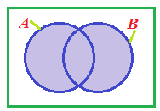 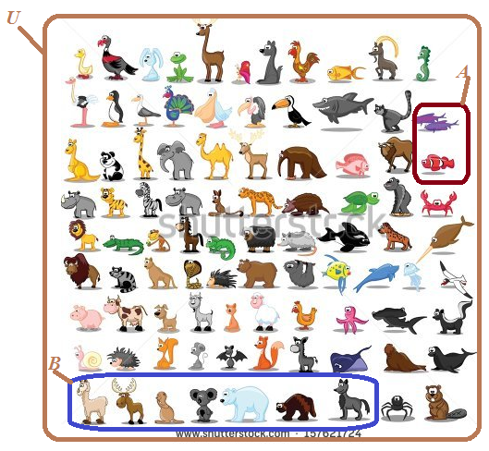
IMG02 | Imagen modificada de Shutterstock 70128562 | Recurso F6b | Ilustración | Horizontal | MA_05_01_CO_REC180_IMG02.jpg | 800 x 460 px |  |  | Modificado de Shutterstock 70128562. Escribir las letras en cursivas. Similar a esta ilustración. Pueden ser menos animales y que no queden tan unidos. Encerrar como se indica, puede ser de otros colores. | 